分析表录入相关课题
标准时间制作管理系统测试课题记录表
 |  | 课题77个，已解决24个，待解决53个
序列 | 模块 | 课题内容描述 | 截图 | 提出者 | 部门 | 提出日期 | 要望 | 解决级别 | 对应状态 | 解决纳期 | 用户再测试结果 | 备注
1 | 分析表录入模块 | 分析表录入界面与原版Excel表不一致 |  | 李K | EPD | 2019-12-03 | 要求一致 | 高 | 已处理
2 | 分析表录入模块 | 分析表录入打开时NO1手顺输入栏有默认一“A” |  | 盘冬华 | EPD | 2019-12-04 | 不需要 | 高 | 已处理
3 | 分析表录入模块 | 输入关键词，不能用键盘选择，只能用鼠标选择 |  | 邓木清 | EPD | 2019-12-04 |  | 高 | 已处理
4 | 分析表录入模块 | 关键词输入时只能从Master选择，无法直接输入字母 |  | 盘冬华 | EPD | 2019-12-06 |  | 高 | 已处理
5 | 分析表录入模块 | 输完[]后，只能直接选择部品名，不能在括号内输入内容，一输入就自动跳出括号外 |  | 邓木清 | EPD | 2019-12-03 |  | 高 | 已处理
6 | 分析表录入模块 | 输入常用指标组合，输完后还要用鼠标再选择一次 |  | 邓木清 | EPD | 2019-12-04 | 输完快捷数值，按回车键，直接完成选择，光标跳到下一行手顺的输入框 | 高 | 已处理
7 | 分析表录入模块 | 计算功能有问题，给值后，没有自动计算总数 |  | 邓木清 | EPD | 2019-12-04 |  | 高 | 已处理
8 | 分析表录入模块 | 不能新增行 |  | 邓木清 | EPD | 2019-12-04 | 希望有快捷键可以实现增加行，如Excel选中一行，按Ctrl+"+"号就会在选中的行上面，新增一行 | 高 | 已处理
9 | 分析表录入模块 | 增加作业标准书,大小标题位置不对 |  | 邓雲燕 | EPD | 2019-12-05 | 上面为"标准书编号",下面为"标准书名称" | 高 | 已处理
10 | 分析表录入模块 | 分析表上没有"保存"功能 |  | 邓雲燕 | EPD | 2019-12-05 |  | 高 | 已处理
11 | 分析表录入模块 | 程序参数值后录入完成,补"0"的功能没有 |  | 邓雲燕 | EPD | 2019-12-05 | 完善补"0"功能 | 高 | 已处理
12 | 分析表录入模块 | 导入视频功能没有 |  | 邓雲燕 | EPD | 2019-12-05 | 完善补"视频"功能 | 高 | 已处理 |  |  |  | 64%
13 | 分析表录入模块 | 增加标准书Ctrl+I快捷键不能使用,与浏览器其他的设计重叠 |  | 邓木清 | EPD | 2019-12-06 | 希望直接用快捷键就可增加标准书，界面不用显示此项目 | 高 | 已处理
14 | 分析表录入模块 | Ctrl+C、Ctrl+V快捷键就可以进行复制粘贴，这个存在的意义？ |  | 邓木清 | EPD | 2019-12-06 | 希望直接用快捷键就可完成复制粘贴，界面不用显示此项目 | 高 | 已处理
15 | 分析表录入模块 | 进入页面默认为50% |  | 李K | EPD | 2019-12-09 |  | 高 | 已处理
16 | 分析表录入模块 | workMethod第一个就输入[]，没有进行默认联想部件 |  | 全体 | -- | 2019-12-18 |  |  | 已处理
17 | 分析表录入模块 | Tool行应只能输入CSMRTFL+数字 ，默认为*0，最后一个A 栏初始值为：0 |  | 全体 | -- | 2019-12-18 |  |  | 已处理
18 | 分析表录入模块 | 分析表开头的A、B、G栏自动补:0 |  | 全体 | -- | 2019-12-18 |  |  | 已处理
19 | 分析表录入模块 | 治工具，部品，关键字若联想的第一个结果为所需要的，按下TAB可以选择填充，光标移动到下一格 |  | 全体 | -- | 2019-12-18 |  |  | 已处理
20 | 分析表录入模块 | 视频播放界面需要显示当前播放视频的名称 |  | 全体 | -- | 2019-12-18 |  |  | 已处理
21 | 分析表录入模块 | 播放视频界面 不需要当前视频时，提供关闭视频功能 |  | 全体 | -- | 2019-12-18 |  |  | 已处理
22 | 分析表录入模块 | 快捷保存快捷键ctrl+s 以及自动保存功能 |  | 全体 | -- | 2019-12-18 |  |  | 已处理
23 | 分析表录入模块 | workMethod列在输入ABP等字母时不做跳转，只在后面的指标值使用字母快捷跳转 |  | 全体 | -- | 2019-12-18 |  |  | 已处理
24 | 分析表录入模块 | 点击dele删除一行，删除光标不见了，需要重新使用鼠标点击分析表才能继续删除，需实现点击删除，光标仍在当前行 |  | 全体 | -- | 2019-12-18 |  |  | 已处理
25 | 分析表录入模块 | 不能复制单个格子数据，只能一整行复制 |  | 邓木清 | EPD | 2019-12-03 | 多个单元格、整行或多行都可以复制 | 高
26 | 分析表录入模块 | 分析表录入时操作反应很慢 |  | 邓木清 | EPD | 2019-12-03 |  | 高
27 | 分析表录入模块 | 分析表录入Work Method 栏长度太短 |  | 盘冬华 | EPD | 2019-12-04 | 增加0.5倍 | 高
28 | 分析表录入模块 | 删除录入内容，只能一次删除一个单元格，不能一次选择多个进行删除 |  | 邓木清 | EPD | 2019-12-04 | 多个单元格、整行或多行都可以删除 | 高
29 | 分析表录入模块 | 1、输入完成后，按Enter键直接跳到下一行与上一行最后输入结束值的位置 2、输入完成后，按Enter键直接跳到第一行 | 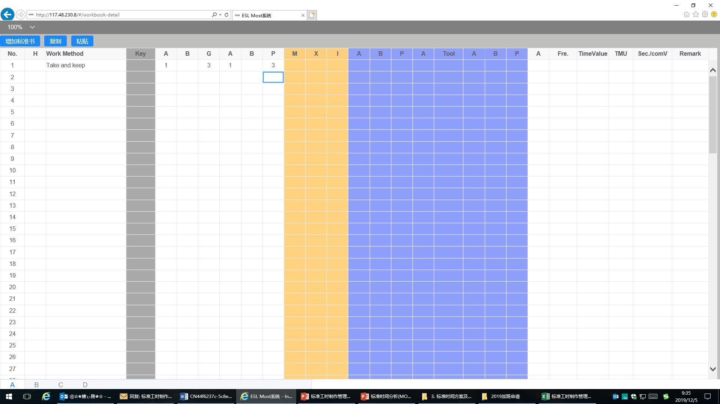 | 邓雲燕 | EPD | 2019-12-05 | 上一行输入完成后，按压Enter键立即新建一行，光标自动定位新建行的手顺输入栏 | 高
30 | 分析表录入模块 | 输入给值后，只可以Tab键移动，不能按右键"→"到下一单元格 |  | 邓木清 | EPD | 2019-12-05 | 希望输入给值后，按右键"→"可以到右边单元格 | 高
31 | 分析表录入模块 | 没有撤销上一步作业功能 |  | 邓木清 | EPD | 2019-12-05 |  | 高
32 | 分析表录入模块 | 版本号输入位置有误 |  | 邓雲燕 | EPD | 2019-12-05 | 增加作业标准书后,光标应该默认停留在"标准书序号"的左边H列,待版本号输入后,按Enter键就跳到"工程名"的下一行 | 高
33 | 分析表录入模块 | 1、分析表多字录入居中后，前面NO栏数字无法居中，有的是手顺栏变长，表格错位 |  | 邓雲燕 | EPD | 2019-12-09 |  | 高
34 | 分析表录入模块 | 删除功能无 |  | 邓雲燕 | EPD | 2019-12-09 |  | 高
35 | 分析表录入模块 | 输入[]后，部品名自动显示 |  | 盘冬华 | EPD | 2019-12-09 |  | 高
36 | 分析表录入模块 | 输入""后，治工具名自动显示 |  | 盘冬华 | EPD | 2019-12-09 |  | 高
37 | 分析表录入模块 | 录入大小标题，只保存了第一次 |  | 全体 | -- | 2019-12-18
38 | 分析表录入模块 | 分析表录入界面点击返回时要提示是否已经保存，弹出窗口保存或不保存。点击保存则进行并返回分析表列表，不保存则直接返回列表 |  | 全体 | -- | 2019-12-18
39 | 分析表录入模块 | 分析表中间（ABPA tool ABP）网格线颜色太浅 |  | 全体 | -- | 2019-12-18
40 | 分析表录入模块 | 分析表右边的remark分成两个，分别是remark1和remark2，remark1填写为数值，需前端计算，公式为ROUNDUP(remark1/0.36*6,-1)，后端只存值(当 M、X、I 有值的时做此操作)； remark2存储原来的remark，原有remark不能输入 |  | 全体 | -- | 2019-12-18
41 | 分析表录入模块 | 输入0加小数点不变红 |  | 全体 | -- | 2019-12-18
42 | 分析表录入模块 | 频度修改为普通值的时候，回车会返回上一行或者跳到第一行,应跳到下一行 |  | 全体 | -- | 2019-12-18
43 | 分析表录入模块 | 最后的A和频度栏 支持公式计算，简单的加减乘除，即输入公式，离开编辑后，自动将公式替换（待确认） |  | 全体 | -- | 2019-12-18
44 | 分析表录入模块 | 沿用修改为复制 |  | 全体 | -- | 2019-12-18
45 | 分析表录入模块 | 单行复制 多行复制 可以复制某几列功能未实现 |  | 全体 | -- | 2019-12-18
46 | 分析表录入模块 | 实现撤销功能（待确认） |  | 全体 | -- | 2019-12-18
47 | 分析表录入模块 | 常用手顺组合插入的只能插入第一行，需指针在哪则插入到哪里 |  | 全体 | -- | 2019-12-18
48 | 分析表录入模块 | 分析表列表提供删除功能 |  | 全体 | -- | 2019-12-18
49 | 分析表录入模块 | 分析表选择一部分数据，可以批量删除 |  | 全体 | -- | 2019-12-18
50 | 分析表录入模块 | 分析表可以批量生成报表，批量复制 |  | 全体 | -- | 2019-12-18
51 | 分析表录入模块 | 分析表 key 查询的时候不区分大小写 |  | 全体 | -- | 2019-12-18
52 | 分析表录入模块 | 分析表在菜单栏提供树形结构：控制中心 -> 部门 -> LST/ST -> 机种系列 -> 机种 |  | 全体 | -- | 2019-12-18
53 | 分析表录入模块 | Ctrl+"-" 删除一行 |  | 全体 | -- | 2019-12-18
54 | 分析表录入模块 | Ctrl+"+" 增加一行 |  | 全体 | -- | 2019-12-18
55 | 分析表录入模块 | 整行复制excel中的数据不能粘贴到系统中（待确定） |  | 全体 | -- | 2019-12-18
56 | 分析表录入模块 | 使用方向键不能移动到No列 |  | 全体 | -- | 2019-12-18
57 | 分析表录入模块 | 返回有时出问题，不能返回 |  | 全体 | -- | 2019-12-18
58 | 分析表录入模块 | 录入界面播放的视频要完整显示，不能被分析表遮挡 |  | 全体 | -- | 2019-12-18
59 | 分析表录入模块 | 治工具，部件联想出的结果，换行问题，以及遮挡问题 |  | 全体 | -- | 2019-12-18
60 | 分析表录入模块 | 频率漏填需要标红 |  | 全体 | -- | 2019-12-18
61 | 分析表录入模块 | Ctrl+I打开的输入内容总是默认第一次的数据 |  | 邓木清 | EPD | 2019-12-24 | 要求默认的是上一次的数据
62 | 分析表录入模块 | 分析表Ctrl+F 的查找功能无 |  | 邓木清 | EPD | 2019-12-24 | 要求由查找及替换功能
63 | 分析表录入模块 | 字母大小写输入搜索有区分 |  | 邓木清 | EPD | 2019-12-24 | 要求搜索时不区分大小写
64 | 分析表录入模块 | 指标值栏输入参数值后，按“Backpace”键并不删除数据，而是变成“0” |  | 邓木清 | EPD | 2019-12-24
65 | 分析表录入模块 | 分析表可多人同时打开并编辑，后打开的人员并未收到只读的提醒。 |  | 邓木清 | EPD | 2019-12-25 | 要求后打开的用户收到只读的提醒
66 | 分析表录入模块 | Ctrl+“-”快速删除完一整行后，光标不能默认跳转到下一行，也不能继续执行删除下一行操作，需要再次用鼠标选择定位位置； |  | 曾辉 | VP | 2019-12-23
67 | 分析表录入模块 | 分析表中希望添加分析表名称展示在题头醍目位置，以方便用户知晓目前编辑修改的内容； |  | 曾辉 | VP | 2019-12-23 |  |  |  |  |  |  | 64%
68 | 分析表录入模块 | 操作手顺组合插入内容不能由用户决定位置，系统总是默认在首行插入内容； |  | 曾辉 | VP | 2019-12-23
69 | 分析表录入模块 | 分析表列表没有删除功能，可以允许用户选定及删除分析表功能（但仅限删除用户自己添加的分析表） |  | 曾辉 | VP | 2019-12-23
70 | 分析表录入模块 | 最好能开发整行、多行复制excel中的数据直接粘贴到系统中；支持自由复制和粘贴功能； |  | 曾辉 | VP | 2019-12-23
71 | 分析表录入模块 | 使用左右方向键不能移动到分析表中NO列，需要用鼠标选定删除； |  | 曾辉 | VP | 2019-12-23
72 | 分析表录入模块 | 点DEL键可以删除一整行，但不具备定位默认到下一行功能； |  | 曾辉 | VP | 2019-12-23
73 | 分析表录入模块 | 新增分析表中的作业名容易让人产生歧义，建议直接用机种名代替； |  | 曾辉 | VP | 2019-12-23
74 | 分析表录入模块 | 分析表中间（ABPA tool ABP）网格线颜色太浅不易区分，容易混淆视觉； |  | 曾辉 | VP | 2019-12-23
75 | 分析表录入模块 | 分析表中（ABGABPMXIA)栏目，用户输完数值后，光标能否自动跳转到下一格中； |  | 曾辉 | VP | 2019-12-23
76 | 分析表录入模块 | 分析表中ABPMXI栏中无法输入数据内容； |  | 曾辉 | VP | 2019-12-23
77 | 分析表录入模块 | 分析表中希望能追加开发删除整行或多行功能； |  | 曾辉 | VP | 2019-12-23

Mster相关课题
标准时间制作管理系统测试课题记录表
 |  | 课题28个，已解决15个，待解决12个
序列 | 模块 | 课题内容描述 | 截图 | 提出者 | 部门 | 提出日期 | 要望 | 解决级别 | 对应状态 | 解决纳期 | 用户再测试结果 | 备注
1 | Master Data | 每单击一个模块都会有界面上方显示模块名，显示太多模块 |  | 邓木清 | EPD | 2019-12-03 |  | 高 | 已处理
2 | Master Data | 常用指标组合模块少了一列"Tool" | 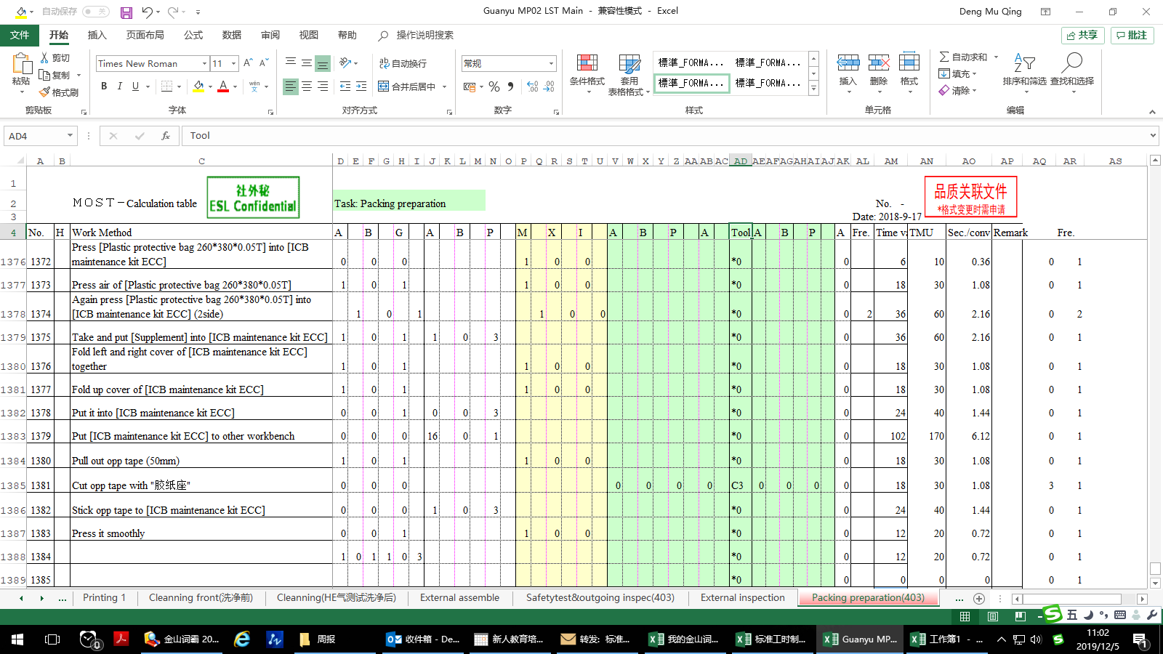 | 邓木清 | EPD | 2019-12-04 |  | 高 | 已处理
3 | Master Data | 关键词模块已保存的关键词，点"编辑"和"详情"，自动退出到登录界面 |  | 邓木清 | EPD | 2019-12-04 |  | 高 | 已处理
4 | Master Data | 治工具信息导出数据异常 |  | 邓雲燕 | EPD | 2019-12-05 | 完善补"导出"功能 | 高 | 已处理
5 | Master Data | 治工具添加是否通用，备注搜索条件 |  | 全体 | -- | 2019-12-18 |  |  | 已处理
6 | Master Data | 治工具导入修改为 治工具-机种 关系表导入，无治工具则插入治工具并新增与机种的关系 |  | 全体 | -- | 2019-12-18 |  |  | 已处理
7 | Master Data | 部品 添加搜索条件:是否通用、备注 导入修改为部品-机种 关系表导入，无部件则插入部件并新增与机种的关系 |  | 全体 | -- | 2019-12-18 |  |  | 已处理
8 | Master Data | 机种 新增以及编辑界面，字段顺序修改为：部门->机种系列->机种名->型号，其他不变，注意将原来的名称修改为机种名 |  | 全体 | -- | 2019-12-18 |  |  | 已处理
9 | Master Data | 生产阶段 添加搜索条件：沿用阶段、备注 |  | 全体 | -- | 2019-12-18 |  |  | 已处理
10 | Master Data | 报表 添加搜索条件：备注 |  | 全体 | -- | 2019-12-18 |  |  | 已处理
11 | Master Data | 报表组 报表搜索条件无效，添加备注搜索 |  | 全体 | -- | 2019-12-18 |  |  | 已处理
12 | Master Data | 工位 添加备注搜索 |  | 全体 | -- | 2019-12-18 |  |  | 已处理
13 | 基础数据 | 部门删除编号，部门类型，部门级别 |  | 全体 | -- | 2019-12-18 |  |  | 已处理
14 | Master Data | 关键词添加备注搜索 |  | 全体 | -- | 2019-12-18 |  |  | 已处理
15 | Master Data | 机种系列 添加备注搜索 |  | 全体 | -- | 2019-12-18 |  |  | 已处理
16 | Master Data | 新增加的部品,显示的时候在最后一页,排序有误 |  | 邓雲燕 | EPD | 2019-12-05 | 用倒序(降序)排序 | 高
17 | Master Data | “常用指标组合”菜单修改为“常用指标值组合” |  | 全体 | -- | 2019-12-18
18 | Master Data | 常用指标组合添加导入功能 |  | 全体 | -- | 2019-12-18
19 | Master Data | 常用指标组合按部门区分 |  | 全体 | -- | 2019-12-18
20 | Master Data | 常用指标组合增加频率栏 |  | 全体 | -- | 2019-12-18
21 | Master Data | 关键词添加导入功能 |  | 全体 | -- | 2019-12-18
22 | Master Data | 关键词按部门区分 |  | 全体 | -- | 2019-12-18
23 | Master Data | 工位 导入修改为 工位-机种 关系表导入，无工位则插入工位并新增与机种的关系 |  | 全体 | -- | 2019-12-18
24 | Master Data | 手顺组合 菜单名修改为：手顺及指标值组合 |  | 全体 | -- | 2019-12-18
25 | Master Data | 手顺组合 完整显示整表 |  | 全体 | -- | 2019-12-18
26 | Master Data | 手顺组合 选中序号列时可以复制和粘贴整行 |  | 全体 | -- | 2019-12-18
27 | Master Data | 手顺组合 增加频率栏 |  | 全体 | -- | 2019-12-18
28 | Master Data | Master Data 查看无：作成人、作成时间 |  | 全体 |  | 2019-12-25 | 追 加：作成人、作成时间显示

 |  |  |  |  |  |  |  |  |  |  |  |  | 0%

